상품제안서
트레비앙 프리미엄 전동 와인오프너 DM-612[ 별도문의] | 상품코드: F16273

 |  | 02-412-0044 | www.easy1.co.kr
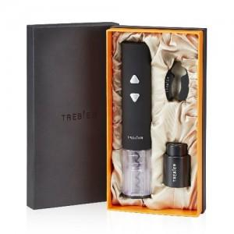 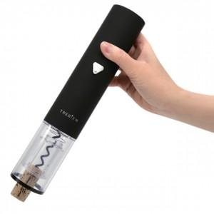

【상세/제작정보】

【인쇄/포장옵션】 | 개별인쇄 / 포장불가능

【공급단가】 | 수량
*VAT별도 | 건전지미포함
 | 건전지포함

【상품 URL】 | https://easy1.co.kr:443/src/goods_detail.php?gdno=16273

